INDEXACIÓN Y COSTE KM
IMPORTE GASOIL EL DÍA DE FIRMA DE CONTRATO (PAI+IH-GP) | 1.142 €
IMPORTE GASOIL EL DÍA DE EJECUCIÓN DEL CONTRATO (PAI+IH-GP) | 1.713 €
COSTE POR KM DE LA EMPRESA | 1.000 € | DATO A INTRODUCIR
INCREMENTO DE COSTE POR LITRO | 0.571 €

CONSUMO MEDIO DEL VEHÍCULO Litros/100 Km | 35.00 | L/100 Km

KILOMETROS A FACTURAR | 10000 | Km

CÁLCULO DE COSTES POR KM DE LA EMPRESA

CALCULO DE INCREMETO DE COSTE DEL VIAJE CONTRATADO |  | 1,999.90 €

CALCULO DE INCREMETO DE COSTE POR 100 Km |  | 20.00 €

CALCULO DE INCREMETO DE COSTE POR Km |  | 0.200 €

IMPORTE QUE COBRA LA EMPRESA "SIN INCREMENTO DE GASOIL" |  | 10,000.00 €

IMPORTE QUE DEBERÍA RECIBIR LA EMPRESA "CON INCREMENTO DE GASOIL" |  | 11,999.90 €

NUEVO COSTE POR KM DE LA EMPRESA |  | 1.200 €

WEBS DE CONSULTA
POR PROVINCIA:
https://www.dieselogasolina.com/Estadisticas/Historico/47
ENLACE DEL MITMA:
https://www.mitma.gob.es/transporte-terrestre/servicios-al-transportista/indice-de-variacionmensual-de-los-IMPORTEs-medios-del-gasoleo-en-espana
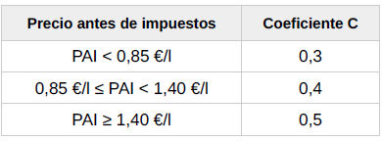 CÁLCULO INDEXACIÓN LEY 15/20029 ORDEN FOM/1882/2012 VEHÍCULOS +20 Tm

IMPORTE LITRO DÍA FIRMA DE CONTRATO (PAI+IH-GP) |  | 1.142 €
IMPORTE LITRO DÍA EJECUCIÓN CONTRATO (PAI+IH-GP) |  | 1.713 €
COEFICIENTE "C" DE LA FORMULA |  | 0.40
% INCREMENTO DEL GASÓIL |  | 50.03%
% INCREMENTO DEL IMPORTE DE LA FACTURA VEHÍCULO +20 Tm |  | 20.01%
IMPORTE DE LA FACTURA |  | 10,000.00 € | DATO A INTRODUCIR
IMPORTE DE LA FACTURA CON INCREMENTO |  | 12,001.38 €
INCREMENTO |  | 2,001.38 €

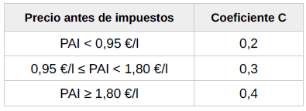 CÁLCULO INDEXACIÓN LEY 15/20029 ORDEN FOM/1882/2012 VEHÍCULO +3.5 Tm a 20 Tm

IMPORTE LITRO DÍA FIRMA DE CONTRATO (PAI+IH-GP) |  | 1.142 €
IMPORTE LITRO DÍA EJECUCIÓN CONTRATO (PAI+IH-GP) |  | 1.713 €
COEFICIENTE "C" DE LA FORMULA |  | 0.30
% INCREMENTO DEL GASOIL |  | 50.03%
% INCREMENTO DEL IMPORTE DE LA FACTURA VEHÍCULO +3.5 Tm |  | 15.01%
IMPORTE DE LA FACTURA |  | 10,000.00 € | DATO A INTRODUCIR
IMPORTE DE LA FACTURA CON INCREMENTO |  | 11,501.04 €
INCREMENTO |  | 1,501.04 €

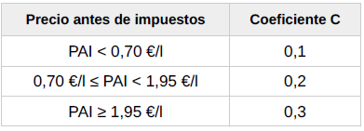 CÁLCULO INDEXACIÓN LEY 15/20029 ORDEN FOM/1882/2012 VEHÍCULO HASTA 3.5 Tm

IMPORTE LITRO DÍA FIRMA DE CONTRATO (PAI+IH-GP) |  | 1.142 €
IMPORTE LITRO DÍA EJECUCIÓN CONTRATO (PAI+IH-GP) |  | 1.713 €
COEFICIENTE "C" DE LA FORMULA |  | 0.20
% INCREMENTO DEL GASOIL |  | 50.03%
% INCREMENTO DEL IMPORTE DE LA FACTURA VEHÍCULO HASTA 3.5 Tm |  | 10.01%
IMPORTE DE LA FACTURA |  | 10,000.00 € | DATO A INTRODUCIR
IMPORTE DE LA FACTURA CON INCREMENTO |  | 11,000.69 €
INCREMENTO |  | 1,000.69 €

